9월12일
2024/09/12주문내역서 (스타트패키지 10기 / 송병근)
사진 | 품명 | 사이즈 | 컬러 | 단가 | 수량 | 합계 | 단위 | 링크 | 비고 | 중국내운비 | 납기일 | 비고（备注） | 항공비용 | 포장비용 | 커미션8%
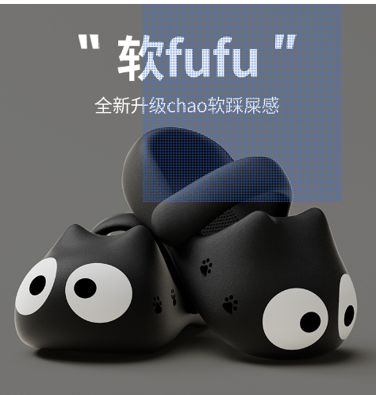 | 슬리퍼 | 40-41 | 黑色猫咪 | ￥7.99 | 1 | ￥7.99 |  | https://detail.1688.com/offer/826996124395.html?spm=a26352.b28411319.offerlist.17.b74b1e62Z4m0PG | 샘플링용입니다. | ￥4.00 |  |  | ￥210.00 |  | ￥0.64
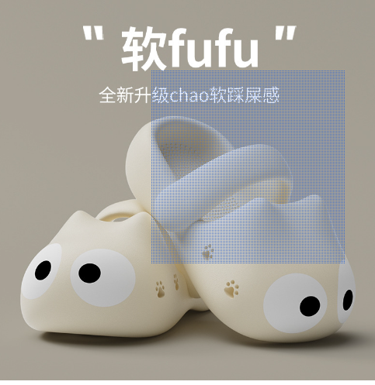 | 슬리퍼 | 38-39 | 白色猫咪 | ￥7.99 | 1 | ￥7.99 |  |  | 샘플링용입니다. |  |  |  |  |  | ￥0.64
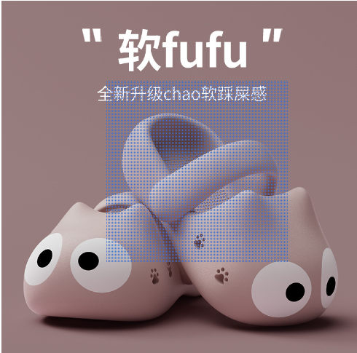 | 슬리퍼 | 36-37 | 粉红猫咪 | ￥7.99 | 1 | ￥7.99 |  |  | 샘플링용입니다. |  |  |  |  |  | ￥0.64
 | 슬리퍼 | 40-41 | 黑色猫咪 | ￥7.40 | 1 | ￥7.40 |  | https://detail.1688.com/offer/810865020571.html?spm=a26352.b28411319.offerlist.108.427f1e62VdFZcB |  | ￥6.00 |  |  |  |  | ￥0.59
 | 슬리퍼 | 38-39 | 白色猫咪 | ￥7.99 | 1 | ￥7.99 |  |  |  |  |  |  |  |  | ￥0.64
 | 슬리퍼 | 36-37 | 粉红猫咪 | ￥7.99 | 1 | ￥7.99 |  |  |  |  |  |  |  |  | ￥0.64
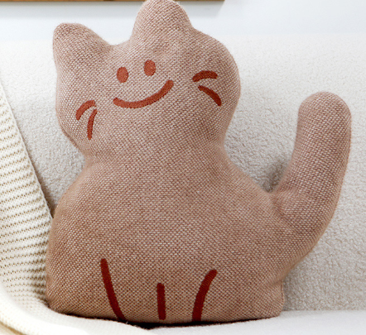 | 쿠션 | 45X45 | 咖色蹲坐呆猫45x45含芯 | ￥40.00 | 1 | ￥40.00 |  | https://detail.1688.com/offer/808526479495.html?spm=a26352.b28411319.offerlist.17.274b1e62HskJ4G | 샘플링용입니다. | ￥7.00 |  |  |  |  | ￥3.20
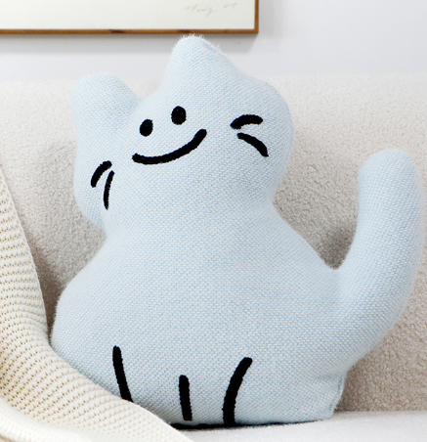 | 쿠션 | 45X45 | 雾霾蓝蹲坐呆猫45x45含芯 | ￥40.00 | 1 | ￥40.00 |  | https://detail.1688.com/offer/808526479495.html?spm=a26352.b28411319.offerlist.17.274b1e62HskJ4G | 샘플링용입니다. |  |  |  |  |  | ￥3.20
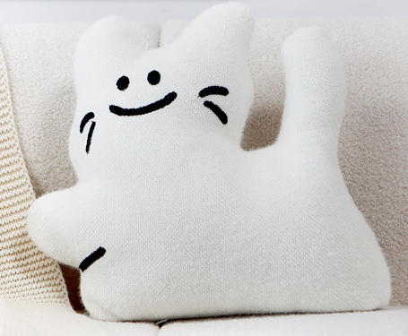 | 쿠션 | 45X42 | 白色跳跃憨猫45x42含芯 | ￥40.00 | 1 | ￥40.00 |  | https://detail.1688.com/offer/808526479495.html?spm=a26352.b28411319.offerlist.17.274b1e62HskJ4G | 샘플링용입니다. |  |  |  |  |  | ￥3.20
 | 쿠션 | 45X45 | 咖色蹲坐呆猫45x45含芯 | ￥32.00 | 1 | ￥32.00 |  | https://detail.1688.com/offer/690782261125.html?spm=a26352.b28411319.offerlist.6.64091e62L7FNuk |  | ￥7.00 |  |  |  |  | ￥2.56
 | 쿠션 | 45X45 | 雾霾蓝蹲坐呆猫45x45含芯 | ￥32.00 | 1 | ￥32.00 |  |  |  |  |  |  |  |  | ￥2.56
 | 쿠션 | 45X42 | 白色跳跃憨猫45x42含芯 | ￥32.00 | 1 | ￥32.00 |  |  |  |  |  |  |  |  | ￥2.56
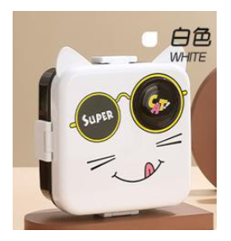 | 卡通塑料密封多格可微波炉加热饭盒儿童午餐盒水果方形轻食便当盒 |  | （塑料款）白色 7112 | ￥11.50 | 1 | ￥11.50 |  | https://detail.1688.com/offer/819308889302.html?spm=a26352.b28411319.offerlist.6.65981e62CRQTyY | 샘플링용입니다. | ￥7.00 |  |  |  |  | ￥0.92
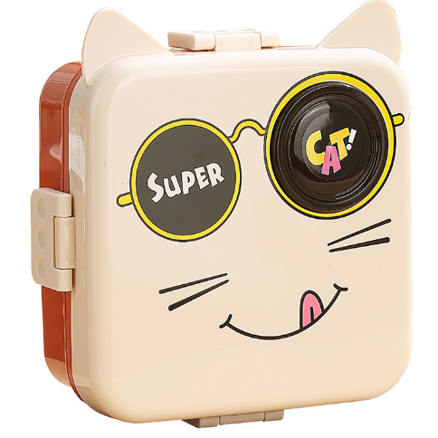 | 卡通塑料密封多格可微波炉加热饭盒儿童午餐盒水果方形轻食便当盒 |  | （塑料款）杏色 7112 | ￥11.50 | 1 | ￥11.50 |  | https://detail.1688.com/offer/819308889302.html?spm=a26352.b28411319.offerlist.6.65981e62CRQTyY | 샘플링용입니다. |  |  |  |  |  | ￥0.92
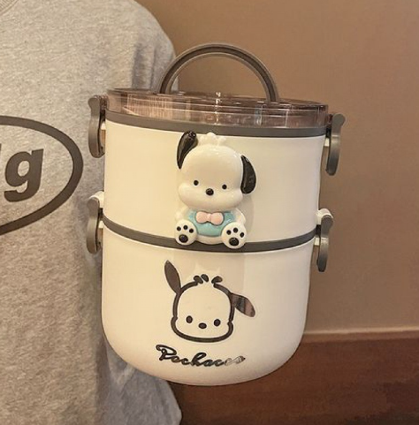 | 圆形上班族双层便当日式饭餐盒304不锈钢帕恰狗饭盒带盖上班饭盒 |  | 白色双层+大号1个帕恰狗+金属贴 | ￥40.20 |  | ￥0.00 |  | https://detail.1688.com/offer/820633485261.html?spm=a26352.b28411319.offerlist.15.677a1e62jNCB6F | 샘플링용입니다. |  |  | 해당 제품 유명 캐릭터므로 출고 안됩니다 |  |  | ￥0.00
 |  |  |  |  | 14 | ￥286.35 |  |  |  | ￥31.00 |  |  | ￥210.00 | ￥0.00 | ￥22.91

 |  |  |  |  |  | TOTAL | ￥550.26

최저가 샘플 견적
2024/09/12주문내역서 (스타트패키지 10기 / 송병근)
사진 | 품명 | 사이즈 | 컬러 | 단가 | 수량 | 합계 | 단위 | 링크 | 비고 | 중국내운비 | 납기일 | 비고（备注） | 항공비용 | 포장비용 | 커미션8%
 | 슬리퍼 | 40-41 | 黑色猫咪 | ￥7.40 | 15 | ￥111.00 |  | https://detail.1688.com/offer/810865020571.html?spm=a26352.b28411319.offerlist.108.427f1e62VdFZcB |  | ￥6.00 | 5일 | OPP 포장 한박스에 50족 입수 박스규격:68*45*60cm | ￥130.00 |  | ￥8.88
 | 슬리퍼 | 38-39 | 白色猫咪 | ￥7.99 | 20 | ￥159.80 |  |  |  |  |  |  |  |  | ￥12.78
 | 슬리퍼 | 36-37 | 粉红猫咪 | ￥7.99 | 15 | ￥119.85 |  |  |  |  |  |  |  |  | ￥9.59
 | 쿠션 | 45X45 | 咖色蹲坐呆猫45x45含芯 | ￥32.00 | 20 | ￥640.00 |  | https://detail.1688.com/offer/690782261125.html?spm=a26352.b28411319.offerlist.6.64091e62L7FNuk |  | ￥7.00 | 5일 | OPP 포장 한박스에 50개 입수 박스규격:50*50*50cm |  |  | ￥51.20
 | 쿠션 | 45X45 | 雾霾蓝蹲坐呆猫45x45含芯 | ￥32.00 | 20 | ￥640.00 |  |  |  |  |  |  |  |  | ￥51.20
 | 쿠션 | 45X42 | 白色跳跃憨猫45x42含芯 | ￥32.00 | 10 | ￥320.00 |  |  |  |  |  |  |  |  | ￥25.60
 | 卡通塑料密封多格可微波炉加热饭盒儿童午餐盒水果方形轻食便当盒 |  | （塑料款）白色 7112 | ￥11.50 | 24 | ￥276.00 |  | https://detail.1688.com/offer/819308889302.html?spm=a26352.b28411319.offerlist.6.65981e62CRQTyY | 샘플링용입니다. | ￥7.00 | 5일 | 블리스터 포장 한박스에 48 입수 박스규격:58.5*41*73.5cm |  |  | ￥22.08
 | 卡通塑料密封多格可微波炉加热饭盒儿童午餐盒水果方形轻食便当盒 |  | （塑料款）杏色 7112 | ￥11.50 | 24 | ￥276.00 |  | https://detail.1688.com/offer/819308889302.html?spm=a26352.b28411319.offerlist.6.65981e62CRQTyY | 샘플링용입니다. |  |  |  |  |  | ￥22.08 | 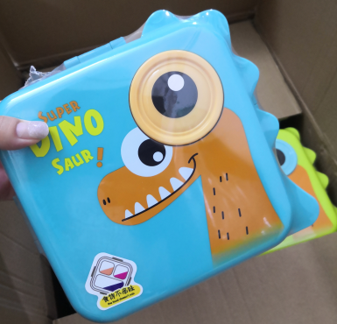
 |  |  |  |  | 148 | ￥2,542.65 |  |  |  | ￥20.00 |  |  | ￥130.00 | ￥0.00 | ￥203.41
 |  |  |  |  |  | TOTAL | ￥2,896.06

